5 SEG 90
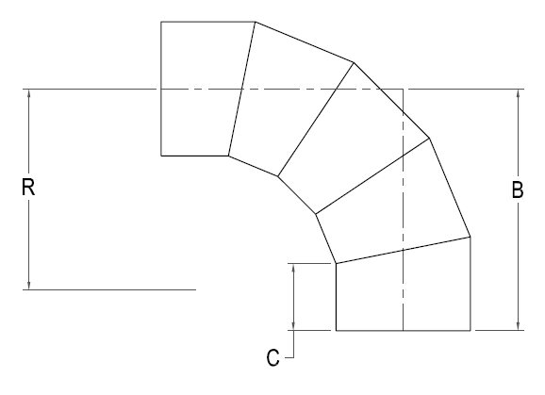


IPS FAB 5 SEG. 90 ELL

Nominal Size Actual OD | Pressure Class (psi) | Feed Stock | Dimension R x C x B (in) | Weight per Item (lbs)

2" 2.375" | 80 | DR 17 | 13 1/8 x 4 x 14 3/4
 | 128 | DR 11 |  | 2
 | 160 | DR 9 |  | 2
 | 200 | DR 7 |  | 2
3" 3.500" | 80 | DR 17 | 13 5/8 x 4 x 15 1/4
 | 128 | DR 11 |  | 3
 | 160 | DR 9 |  | 4
 | 200 | DR 7 |  | 4
4" 4.500" | 80 | DR 17 | 14 1/4 x 5 x 16 7/8
 | 128 | DR 11 |  | 6
 | 160 | DR 9 |  | 7
 | 200 | DR 7 |  | 8
6" 6.625" | 80 | DR 17 | 15 1/4 x 6 x 18 7/8
 | 128 | DR 11 |  | 13
 | 160 | DR 9 |  | 16
 | 200 | DR 7 |  | 19
8" 8.625" | 80 | DR 17 | 16 1/4 x 6 1/2 x 20 3/8
 | 128 | DR 11 |  | 24
 | 160 | DR 9 |  | 29
 | 200 | DR 7 |  | 35
10" 10.750" | 80 | DR 17 | 17 1/4 x 6 1/2 x 21 3/8 | 26
 | 128 | DR 11 |  | 39
 | 160 | DR 9 |  | 47
 | 200 | DR 7 |  | 58
12" 12.750" | 80 | DR 17 | 19 1/2 x 8 x 24 7/8 | 43
 | 128 | DR 11 |  | 64
 | 160 | DR 9 |  | 77
 | 200 | DR 7 |  | 95
14" 14.000" | 80 | DR 17 | 21 x 8 x 26 1/4 | 54
 | 128 | DR 11 |  | 81
 | 160 | DR 9 |  | 97
 | 200 | DR 7 |  | 120
16" 16.000" | 80 | DR 17 | 24 x 8 x 28 7/8 | 77
 | 128 | DR 11 |  | 115
 | 160 | DR 9 |  | 137
 | 200 | DR 7 |  | 164
18" 18.000" | 80 | DR 17 | 27 x 8 x 31 3/8 | 106
 | 128 | DR 11 |  | 158
 | 160 | DR 9 |  | 189
 | 200 | DR 7 |  | 225
20" 20.000" | 80 | DR 17 | 30 x 8 x 34 | 141
 | 128 | DR 11 |  | 210
 | 160 | DR 9 |  | 251
 | 200 | DR 7 |  | 300
22" 22.000" | 80 | DR 17 | 33 x 8 x 36 5/8 | 183
 | 128 | DR 11 |  | 273
 | 160 | DR 9 |  | 325
 | 200 | DR 7 |  | 389
24" 24.000" | 80 | DR 17 | 36 x 8 x 39 1/4 | 232
 | 128 | DR 11 |  | 346
 | 160 | DR 9 |  | 413
 | 200 | DR 7 |  | 493
26" 26.000" | 80 | DR 17 | 39 x 14 x 47 7/8 | 376
 | 128 | DR 11 |  | 583
 | 160 | DR 9 |  | 669
 | 200 | DR 7 |  | 800
28" 28.000" | 80 | DR 17 | 42 x 14 x 50 3/8 | 415
 | 128 | DR 11 |  | 619
 | 160 | DR 9 |  | 739
30" 30.000" | 80 | DR 17 | 45 x 14 x 53 | 500
 | 128 | DR 11 |  | 744
 | 160 | DR 9 |  | 888
32" 32.000" | 80 | DR 17 | 48 x 14 x 55 5/8 | 594
 | 128 | DR 11 |  | 885
34" 34.000" | 80 | DR 17 | 51 x 14 x 58 1/4 | 700
 | 128 | DR 11 |  | 1043
36" 36.000" | 80 | DR 17 | 54 x 14 x 60 7/8 | 818
 | 128 | DR 11 |  | 1218
42" 42.000" | 65 | DR 21 | 63 X 21 X 75 5/8 | 1150
 | 80 | DR 17 |  | 1403
48" 48.000" | 65 | DR 21 | 72 x 21 x 83 1/2 | 1645
 | 80 | DR 17 |  | 2007
54" 54.000" | 50 | DR 26 | 81 x 21 x 91 1/4 | 1847
 | 65 | DR 21 |  | 2262

